Page de garde
Compendium des analyses du laboratoire CHCA - VIVALIA LIBRAMONT
Date de la dernière mise à jour : 01/2026 - Référence : PG-LABO-054 - Version : 4

Pour une utilisation optimale du compendium, nous vous conseillons de le télécharger et de l’ouvrir avec Excel sur un PC. Vous pouvez effectuer une recherche dans le compendium de deux façons : 1) Via l’outil interactif ci-dessous : sélectionnez le secteur souhaité, puis choisissez une analyse dans la liste déroulante. Les informations correspondantes s’afficheront automatiquement. 2) Manuellement, via les onglets situés en bas du classeur : sélectionnez le secteur souhaité, puis utilisez le raccourci Ctrl+F pour ouvrir l’outil de recherche. Entrez un mot-clé et cliquez sur « Suivant ». Pour effectuer une recherche sur l’ensemble du classeur, cliquez sur « Options », choisissez « Dans : Classeur », puis cliquez sur « Suivant ».

Secteur | Analyse | Type de matériel biologique | Matériel d'échantillonnage | Volume minimum | Diluant | Conditions de collecte | Conditions de transport | Conditions et durée de conservation AVANT analyse | Labo sous traitant | Addresse sous-traitant | N° Téléphone sous-traitant | Conditions de conservation APRES analyse | Délai d'ajoursoursout de l'analyse (doit refléter ce qui est pratiqué au labo) | Délai de réalisation (TAT moyen) | Centrifugation (nombre de G nécessaire) | Autre matériel d'échantillonnage accepté | Date de mise à jour
CORELAB & Sérologies |  | #N/A | #N/A | #N/A | #N/A | #N/A | #N/A | #N/A | #N/A | #N/A | #N/A | #N/A | #N/A | #N/A | #N/A | #N/A | #N/A
Examens spécialisés hors CORELAB |  | #N/A | #N/A | #N/A | #N/A | #N/A | #N/A | #N/A | #N/A | #N/A | #N/A | #N/A | #N/A | #N/A | #N/A | #N/A | #N/A
Biologie moléculaire |  | #N/A | #N/A | #N/A | / | #N/A | #N/A | #N/A | #N/A | #N/A | #N/A | #N/A | #N/A | #N/A | #N/A | #N/A | #N/A
Hématologie - Coagulation - Immuno-hématologie - Cytologie |  | #N/A | #N/A | #N/A | / | #N/A | #N/A | #N/A | #N/A | #N/A | #N/A | #N/A | #N/A | #N/A | #N/A | #N/A | #N/A
Microbiologie |  | #N/A | #N/A | #N/A | / | #N/A | #N/A | #N/A | #N/A | #N/A | #N/A | #N/A | #N/A | #N/A | #N/A | #N/A | #N/A

Matériel d'échantillonnage | Exemple |  | Abréviation | Description
Bidon urine 24h |  |  | TA | Température ambiante
Pot à urine (stérile) | 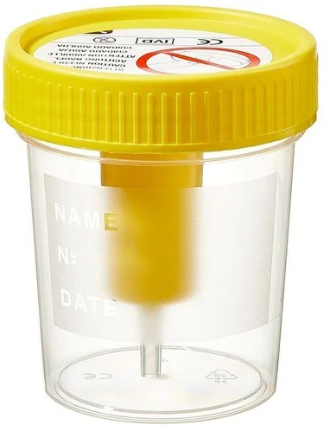 |  | LCR | Liquide céphalo-rachidien
Pot à selle (stérile) |  |  | LBA | Lavage broncho-alvéolaire
Tube sec
Tube EDTA
Tube hépariné
Tube citraté
Tube fluoré
Seringue héparinée

